Навигация по каталогу
Каталог продукции |  |  |  | Реквизиты
Подсказка: для того чтобы открыть нужную категорию нажмите на название или вкладку
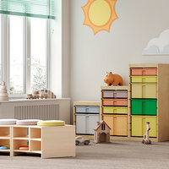 | 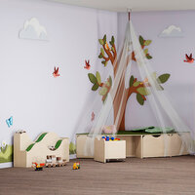 | 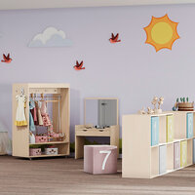 | 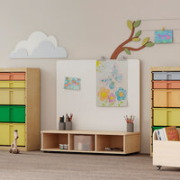 | Общество с ограниченной ответственностью «Адвентер» 188802, ЛО, г.Выборг, ул. Данилова, д.15 корп.1, оф.248 Тел. 8 800 550 13 14 эл.почта: info@adventer.su Сайт: www.adventer.su ИНН: 4704097388 КПП: 470401001 ОГРН: 1154704001264 ОКПО: 23384032 ОКАТО: 41417000000 ОКВЭД: 46.49, 73.11 ОКОГУ: 4210014 ОКТМО: 41615101001 Расчетный счет: 40702810555390000762 Кор. счет: 30101810500000000653 БИК: 044030653 Банк: Северо-Западный банк ПАО Сбербанк г. Санкт-Петербург Упрощенная система налогообложения – без НДС.
Система хранения и зонирование | Игровая мебель | Столы | Мебель для уголка творчества
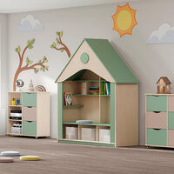 | 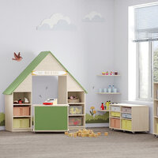 | 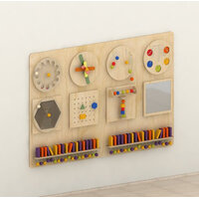 | 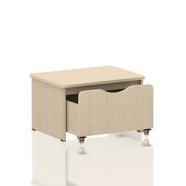
Мебель для уголка чтения | Мебель для сюжетно-ролевых игр | Настенные развивающие панели | Мебель для раздевалки
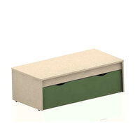
Уличная мебель

Система хранения и зонирование
<= НА ГЛАВНУЮ |  | Система хранения и зонирование
Подсказка: для того чтобы открыть позицию на сайте нажмите на наименование/фото товара
Система хранения и зонирование
№ | Фото | Наименование | Артикул | Описание | Цена
1 | 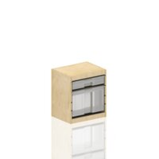 | Тумба для хранения Рауд ФМ серия СКАНДИК | 214070117 |  | 4900 ₽
2 | 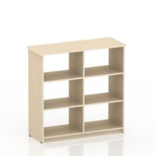 | Система хранения Рауд 6 серия СКАНДИК | 204010261 |  | 6350 ₽
3 | 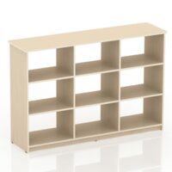 | Система хранения Рауд 9 серия СКАНДИК | 204010262 |  | 8950 ₽
4 | 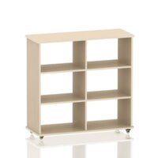 | Система хранения Рауд 6К серия СКАНДИК | 214010269 |  | 7590 ₽
5 | 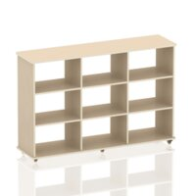 | Система хранения Рауд 9К серия СКАНДИК | 214010270 |  | 10900 ₽
6 | 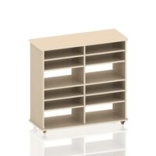 | Система хранения Рауд 12КР серия СКАНДИК | 214010271 |  | 9950 ₽
7 | 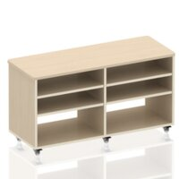 | Система хранения Рауд 6КР серия СКАНДИК | 214010272 |  | 9450 ₽
8 | 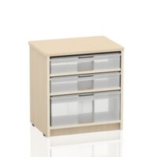 | Система хранения Рауд 3Р серия СКАНДИК | 214010299 |  | 3150 ₽
9 | 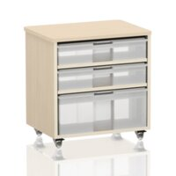 | Система хранения Рауд 3КР серия СКАНДИК | 214010300 |  | 4390 ₽
10 | 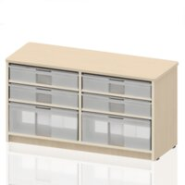 | Система хранения Рауд 6Р серия СКАНДИК | 214010301 |  | 5490 ₽
11 | 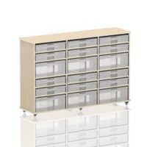 | Система хранения Рауд 18КР серия СКАНДИК | 214010302 |  | 16090 ₽
12 | 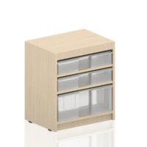 | Стеллаж с регулируемыми полками Рауд 2Р серия СКАНДИК | 214010369 |  | 2990 ₽
13 | 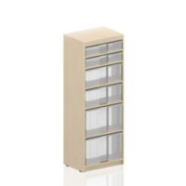 | Стеллаж с регулируемыми полками Рауд 5Р серия СКАНДИК | 214010368 |  | 5950 ₽
14 | 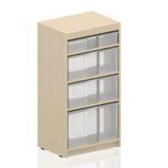 | Стеллаж с регулируемыми полками Рауд 4Р серия СКАНДИК | 214010370 |  | 4290 ₽
15 | 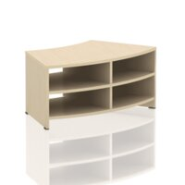 | Секционный модуль Бьерн 4 серия СКАНДИК | 214010371 |  | 5750 ₽
16 | 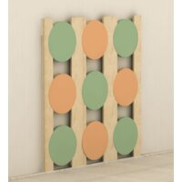 | Система хранения настенная Бруни серия СКАНДИК | 214010374 |  | 10000 ₽
17 | 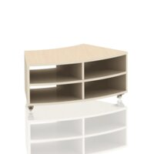 | Мобильный секционный модуль Бьерн 4К серия СКАНДИК | 214010372 |  | 6090 ₽
18 | 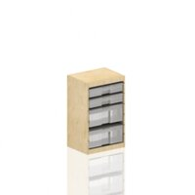 | Тумба для хранения Рауд ФС серия СКАНДИК | 214070393 |  | 9290 ₽
19 | 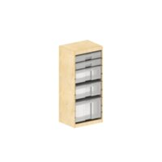 | Тумба для хранения Рауд ФБ серия СКАНДИК | 214070394 |  | 11330 ₽
20 | 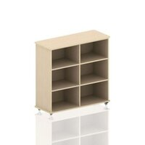 | Мобильная система хранения Моди К серия СКАНДИК | 204010434 |  | 7550 ₽
21 | 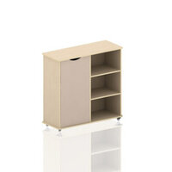 | Мобильная система хранения Моди К1 серия СКАНДИК | 204010433 |  | 9300 ₽
22 | 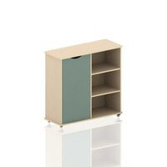 | Мобильная система хранения Моди К1 серия СКАНДИК | 204010451 |  | 9300 ₽
23 | 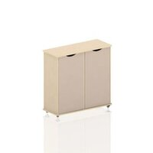 | Мобильная система хранения Моди К2 серия СКАНДИК | 204010435 |  | 11060 ₽
24 | 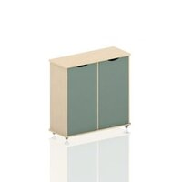 | Мобильная система хранения Моди К2 серия СКАНДИК | 204010452 |  | 11060 ₽
25 | 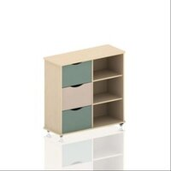 | Мобильная система хранения с выдвижными ящиками Моди К3 серия СКАНДИК | 204010432 |  | 13000 ₽
26 | 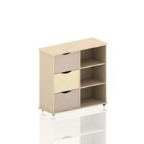 | Мобильная система хранения с выдвижными ящиками Моди К3 серия СКАНДИК | 204020455 |  | 13000 ₽
27 | 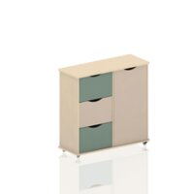 | Мобильная система хранения с выдвижными ящиками Моди К4 серия СКАНДИК | 204010430 |  | 13350 ₽
28 | 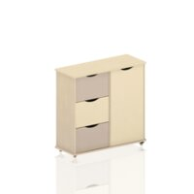 | Мобильная система хранения с выдвижными ящиками Моди К4 серия СКАНДИК | 204020461 |  | 13350 ₽
29 | 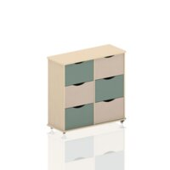 | Мобильная система хранения с выдвижными ящиками Моди К6 серия СКАНДИК | 204010429 |  | 16350 ₽
30 |  | Мобильная система хранения с выдвижными ящиками Моди К6 серия СКАНДИК | 204020464 |  | 16350 ₽
31 | 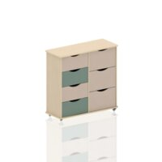 | Мобильная система хранения с выдвижными ящиками Моди К7 серия СКАНДИК | 204010431 |  | 16390 ₽
32 | 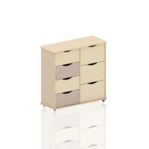 | Мобильная система хранения с выдвижными ящиками Моди К7 серия СКАНДИК | 204020465 |  | 16390 ₽
33 | 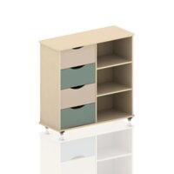 | Мобильная система хранения с выдвижными ящиками Моди К04 серия СКАНДИК | 204010436 |  | 12300 ₽
34 | 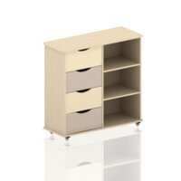 | Мобильная система хранения с выдвижными ящиками Моди К04 серия СКАНДИК | 204020466 |  | 12300 ₽
35 | 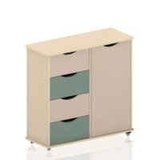 | Мобильная система хранения с выдвижными ящиками Моди К5 серия СКАНДИК | 204010437 |  | 13550 ₽
36 | 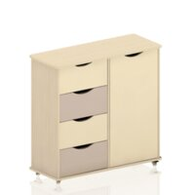 | Мобильная система хранения с выдвижными ящиками Моди К5 серия СКАНДИК | 204020479 |  | 13550 ₽
37 | 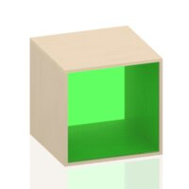 | Система хранения Рауд А1 с акриловой цветной вставкой серия СКАНДИК | 504010488 |  | 3500 ₽
38 | 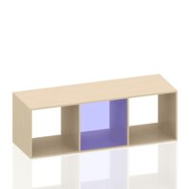 | Система хранения Рауд А3 с акриловой цветной вставкой серия СКАНДИК | 504010494 |  | 7450 ₽
39 | 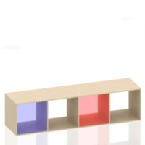 | Система хранения Рауд А4 с акриловой цветной вставкой серия СКАНДИК | 504010495 |  | 10300 ₽
40 | 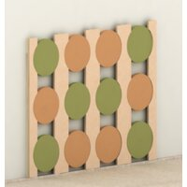 | Система хранения настенная Бруни 4 серия СКАНДИК | 214010416 |  | 12650 ₽
41 | 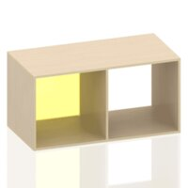 | Система хранения Рауд А2 с акриловой цветной вставкой серия СКАНДИК | 504010493 |  | 5500 ₽
42 | 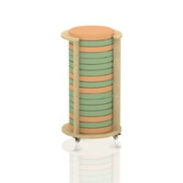 | Система хранения напольная Бруни серия СКАНДИК | 214010373 |  | 8900 ₽

Игровая мебель
<= НА ГЛАВНУЮ |  | Игровая мебель
Подсказка: для того чтобы открыть позицию на сайте нажмите на наименование/фото товара
Игровая мебель
№ | Фото | Наименование | Артикул | Описание | Цена
1 |  | Стол детский игровой Варди 2К с выдвижными ящиками серия СКАНДИК | 214010297 |  | 10290 ₽
2 |  | Стол детский игровой Варди 3К с выдвижными ящиками серия СКАНДИК | 214010298 |  | 12590 ₽
3 |  | Игровой стеллаж Лесенка 6 Рауд серия СКАНДИК | 204010426 |  | 9500 ₽
4 |  | Игровой уголок парикмахерская серия Скандик | 214020486 |  | 6560 ₽
5 |  | Мобильная вешалка Эсбен серия Скандик | 214020487 |  | 12560 ₽
6 |  | Настенная трасса-перила Магнус серия Скандик | 514070490 |  | 9200 ₽
7 |  | Напольная трасса Магнус серия Скандик | 514070491 |  | 29800 ₽
8 |  | Комплект игровой мебели Эсбен серия Скандик | 204010492 |  | 23350 ₽
9 |  | Мобильная тумба для педагога Адела серия Скандик | 504010441 |  | 11200 ₽
10 |  | Подиум секционный трансформируемый "Пирог" | 214070249 |  | 43600 ₽
11 |  | Секция от трансформируемого подиума "Пирог" | 214070116 |  | 10900 ₽
12 |  | Игровой стеллаж Рауд 7 серия СКАНДИК | 204010427 |  | 10350 ₽

Столы
<= НА ГЛАВНУЮ |  | Столы
Подсказка: для того чтобы открыть позицию на сайте нажмите на наименование/фото товара
Столы
№ | Фото | Наименование | Артикул | Описание | Цена
1 |  | Стол детский игровой Варди 2К с выдвижными ящиками серия СКАНДИК | 214010297 |  | 10290 ₽
2 |  | Стол детский игровой Варди 3К с выдвижными ящиками серия СКАНДИК | 214010298 |  | 12590 ₽
3 |  | Стол-матрёшка серия СКАНДИК | 214010402 |  | 23660 ₽
4 |  | Стол-матрёшка серия СКАНДИК | 214020480 |  | 24490 ₽
5 |  | Стол-матрёшка серия СКАНДИК | 214020481 |  | 24140 ₽
6 |  | Стол для инклюзивного образования Адела серия СКАНДИК | 214020533 |  | 18000 ₽

Мебель для уголка творчества
<= НА ГЛАВНУЮ |  | Мебель для уголка творчества
Подсказка: для того чтобы открыть позицию на сайте нажмите на наименование/фото товара
Мебель для уголка творчества
№ | Фото | Наименование | Артикул | Описание | Цена
1 |  | Тумба для хранения Рауд ФМ серия СКАНДИК | 214070117 |  | 4900 ₽
2 |  | Световой песочный стол Ода серия СКАНДИК | 514020361 |  | 9700 ₽
3 |  | Световой песочный стол Ода серия СКАНДИК | 514020360 |  | 9700 ₽
4 |  | Световой песочный стол Ода серия СКАНДИК | 514020359 |  | 9700 ₽
5 |  | Стеллаж для сушки рисунков Ода серия СКАНДИК | 214070395 |  | 30790 ₽
6 |  | Мобильный двухсторонний мольберт Ода серия СКАНДИК | 214070396 |  | 23290 ₽
7 |  | Тумба для хранения Рауд ФС серия СКАНДИК | 214070393 |  | 9290 ₽
8 |  | Тумба для хранения Рауд ФБ серия СКАНДИК | 214070394 |  | 11330 ₽
9 |  | Система хранения для художественного уголка Ода серия СКАНДИК | 214070397 |  | 49890 ₽
10 |  | Мобильная полка для творческих работ Ода серия СКАНДИК | 214010403 |  | 11350 ₽
11 |  | Мобильная доска для творчества Ода серия СКАНДИК | 214010405 |  | 14300 ₽
12 |  | Доска для творчества Ода серия СКАНДИК | 214010404 |  | 11490 ₽
13 |  | Навесная полка для рисования Ода серия СКАНДИК | 214070504 |  | 6650 ₽
14 |  | Мобильный стеллаж-выставка Ода серия СКАНДИК | 514010406 |  | 10950 ₽

Мебель для уголка чтения
<= НА ГЛАВНУЮ |  | Мебель для уголка чтения
Подсказка: для того чтобы открыть позицию на сайте нажмите на наименование/фото товара
Мебель для уголка чтения
№ | Фото | Наименование | Артикул | Описание | Цена
1 |  | Мобильная система хранения книг Дьярви ДК1 серия СКАНДИК | 214010412 |  | 5950 ₽
2 |  | Мобильная система хранения книг Дьярви ДК2 серия СКАНДИК | 214010415 |  | 7150 ₽
3 |  | Система хранения книг Дьярви Д1 серия СКАНДИК | 214010407 |  | 4350 ₽
4 |  | Система хранения книг Дьярви Д2 серия СКАНДИК | 214010408 |  | 5850 ₽
5 |  | Система хранения книг Дьярви 2 серия СКАНДИК | 214010409 |  | 4650 ₽
6 |  | Система хранения книг с наклонными полками Дьярви Д серия СКАНДИК | 214010410 |  | 9650 ₽
7 |  | Мобильная система хранения книг с наклонными полками Дьярви ДК серия СКАНДИК | 214010411 |  | 11650 ₽
8 |  | Поворотный стеллаж Эстрид серия СКАНДИК | 204010484 |  | 6780 ₽
9 |  | Поворотный стеллаж Эстрид серия СКАНДИК | 204020485 |  | 7500 ₽
10 |  | Поворотная книжная полка Елочка серия СКАНДИК | 204020439 |  | 6850 ₽
11 |  | Поворотная книжная полка Елочка серия СКАНДИК | 214020482 |  | 7450 ₽
12 |  | Поворотная книжная полка Эстрид серия СКАНДИК | 204020440 |  | 6650 ₽
13 |  | Поворотная книжная полка Эстрид серия СКАНДИК | 204020483 |  | 6740 ₽
14 |  | Книжный домик Дьярви серия Скандик | 204010428 |  | 33350 ₽
15 |  | Книжный уголок - кресло Ёлочка серия СКАНДИК | 214020499 |  | 14250 ₽
16 |  | Двухстороннее кресло Ёлочка с книжными полками серия СКАНДИК | 214020500 |  | 19600 ₽
17 |  | Мобильная система хранения книг Дьярви 2К серия СКАНДИК | 214010414 |  | 6190 ₽

Мебель для сюжетно-ролевых игр
<= НА ГЛАВНУЮ |  | Мебель для сюжетно-ролевых игр
Подсказка: для того чтобы открыть позицию на сайте нажмите на наименование/фото товара
Мебель для сюжетно-ролевых игр
№ | Фото | Наименование | Артикул | Описание | Цена
1 |  | Игровой домик Эсбен серия Скандик | 204010438 |  | 16890 ₽
2 |  | Сюжетно-ролевая ширма Магазин серия СКАНДИК | 514020517 |  | 69800 ₽
3 |  | Сюжетно-ролевая ширма Библиотека серия СКАНДИК | 514020518 |  | 69800 ₽
4 |  | Сюжетно-ролевая ширма Почта серия СКАНДИК | 514020519 |  | 69800 ₽
5 |  | Сюжетно-ролевая ширма Парикмахерская серия СКАНДИК | 514020520 |  | 69800 ₽
6 |  | Сюжетно-ролевая ширма Больница серия СКАНДИК | 514020521 |  | 69500 ₽
7 |  | Сюжетно-ролевая ширма Ателье серия СКАНДИК | 514020527 |  | 65850 ₽
8 |  | Сюжетно-ролевая ширма Театр серия СКАНДИК | 514020528 |  | 63600 ₽
9 |  | Комплект сюжетно-ролевых ширм серия СКАНДИК 7 в 1 | 514020529 |  | 165250 ₽
10 |  | Набор развивающих ширм серия СКАНДИК | 514020538 |  | 198660 ₽
11 |  | Комплект игровой мебели Эсбен серия Скандик | 204010492 |  | 23350 ₽
12 |  | Комплект карточек для организации сюжетно - ролевых игр серия Скандик 151000587 | 151000587 |  | 3150 ₽

Настенные развивающие панели
<= НА ГЛАВНУЮ |  | Настенные развивающие панели
Подсказка: для того чтобы открыть позицию на сайте нажмите на наименование/фото товара
Настенные развивающие панели
№ | Фото | Наименование | Артикул | Описание | Цена
1 |  | Настенная развивающая панель - Бизиборд №1 серия СКАНДИК | 514071505 |  | 42570 ₽
2 |  | Настенная развивающая панель - Бизиборд №2 серия СКАНДИК | 514071506 |  | 48560 ₽

Мебель для раздевалки
<= НА ГЛАВНУЮ |  | Мебель для раздевалки
Подсказка: для того чтобы открыть позицию на сайте нажмите на наименование/фото товара
Мебель для раздевалки
№ | Фото | Наименование | Артикул | Описание | Цена
1 |  | Мобильная скамья с выкатным ящиком Берси К1 серия СКАНДИК | 214010417 |  | 4790 ₽
2 |  | Мобильная скамья с выкатным ящиком Берси К2 серия СКАНДИК | 204010424 |  | 9550 ₽
3 |  | Мобильная скамья с выкатным ящиком Берси К3 серия СКАНДИК | 204010425 |  | 13950 ₽

Уличная мебель
<= НА ГЛАВНУЮ |  | Уличная мебель
Подсказка: для того чтобы открыть позицию на сайте нажмите на наименование/фото товара
Уличная мебель
№ | Фото | Наименование | Артикул | Описание | Цена
1 |  | Уличная скамья с ящиком Берси 1 серия СКАНДИК | 214070497 |  | 23150 ₽
2 |  | Уличная скамья с ящиком Берси 2 серия СКАНДИК | 414070498 |  | 32200 ₽

